Eventos
EVENTOS Y SECUENCIAS DE ACCIONES A REALIZAR
Pantalla | MockUp | Evento | VISTA (Métodos) | Mensajes (Info, Warning, Error) | CONTROLADOR (Métodos) | MODELO | CONSULTAS
- | - | OnLoad (carga inicial) | desplegarPantalla(P0)
 | 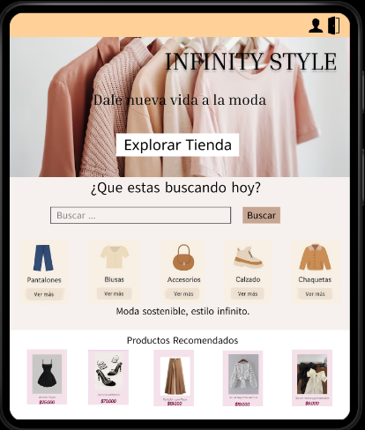 P0 Inicio
P0 |  | onClick btnProductos | mostrarCatalogo()
 | 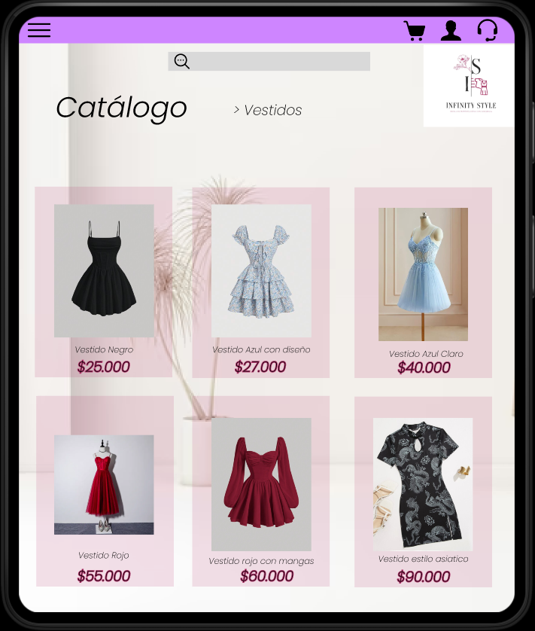 |  |  |  | obtenerProductos(): --> Recibe la solicitud de productos y envia el modelo | Producto { - idProducto, - nombre, - imagen, - talla } | Buscar todos los productos en la BD. Devuelve lista de productos.
 |  |  | desplegarPantalla(P10) | "Cargando productos…"

 | P10 Catálogo
 |  | onClick btnVerProducto | mostrarDetalleProducto()

 | 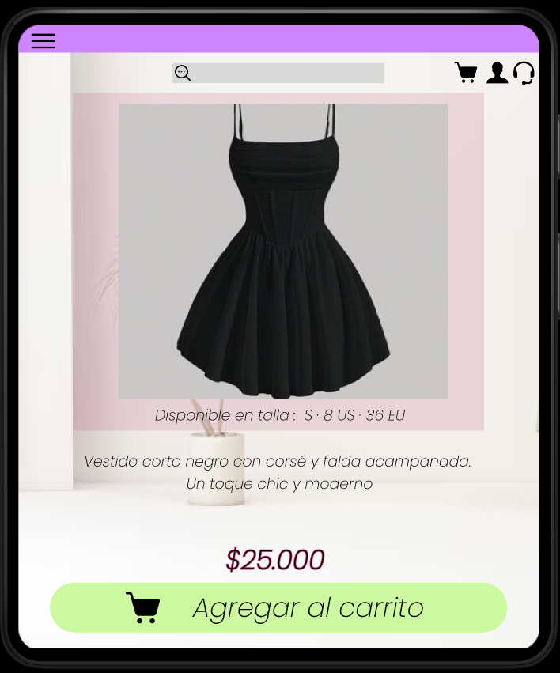 P20 Detalle del producto |  | desplegarPantalla(P20) |  | verDetalleProducto() → Solicita la información del producto al modelo | Producto { idProducto, nombre, precio, imagen, descripción, talla } | Busca los productos en la BD. Lo carga y lo muestra al cliente
 |  | onClick btnRegistrar | leerFormularioRegistro()
 |  |  |  |  |  | Usuario { idUsuario, nombre, correo, contraseña }
 | 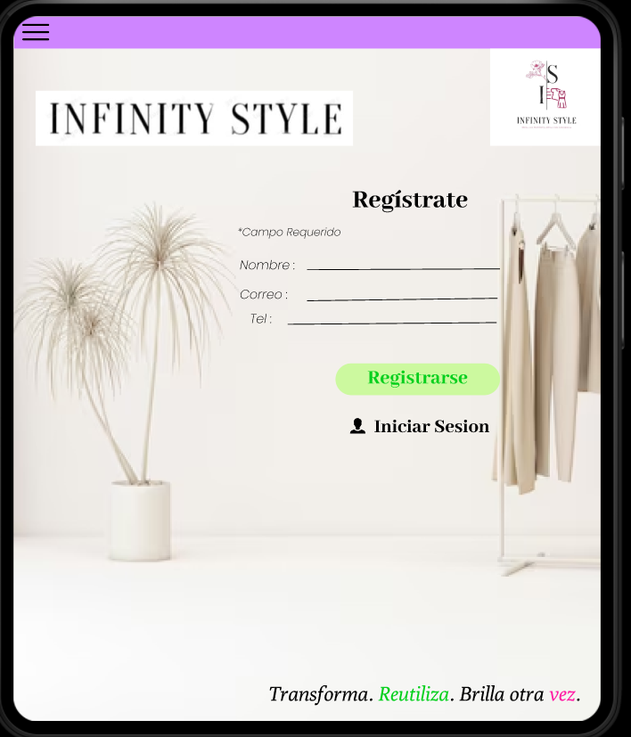 P30 Registro |  | validarFormulario() | "Todos los campos son obligatorios", "Registro exitoso", "Correo en uso" | registrarUsuario() → Verifica datos y los envía al modelo |  | Insertar nuevo usuario en la base de datos. Devuelve su ID.
 |  | onClick btnIniciarSesion
 | 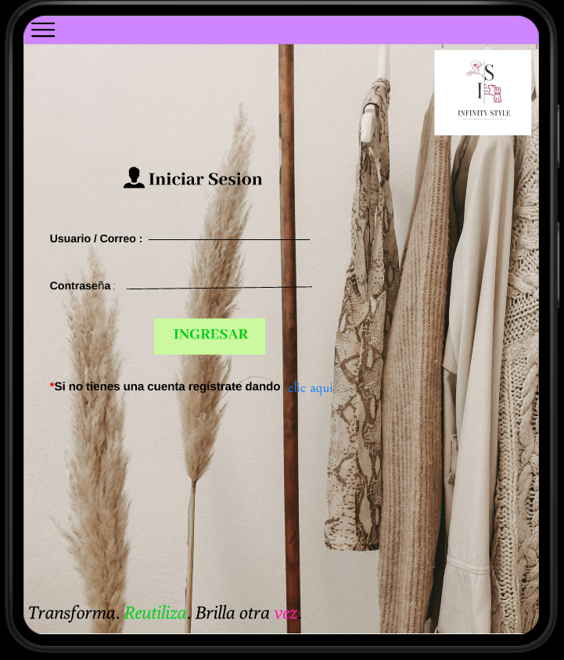 |  | leerFormularioLogin() validarFormulario()
 |  |  |  | "Usuario o contraseña incorrectos", "Sesión iniciada correctamente" | verificarCredenciales() → Compara lo ingresado con la | Usuario { correo, contraseña } | Buscar usuario por correo y contraseña. Devuelve su PK si las credenciales son correctas.
 | P40 Login (Ingreso)
 |  | onClick btnPagar
 |  |  | mostrarResumenPedido()
 | 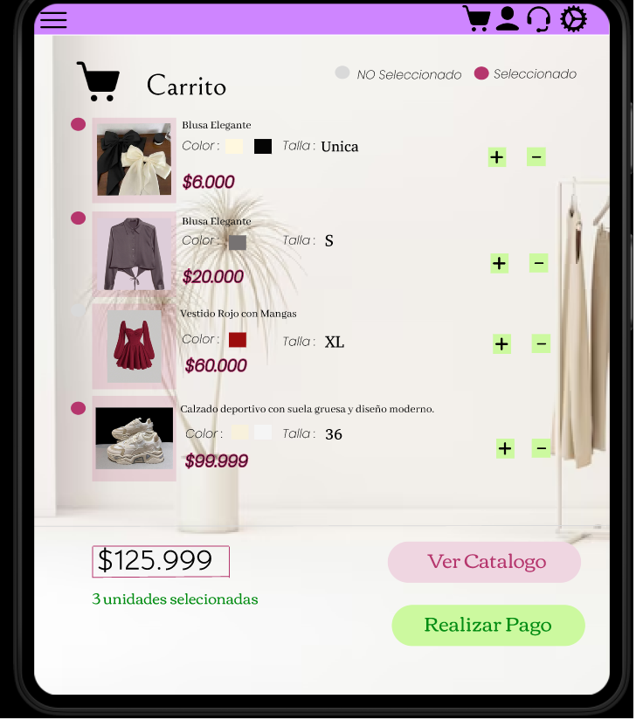 |  | desplegarPantalla(50)
 | P50 Carrito de compra |  | validarCarrito() | "Tu carrito está vacío", "Redirigiendo al formulario de pago" | procesarCarrito() → Revisa que haya productos y calcula el total | Carrito { idUsuario, idProducto, cantidad } | Buscar los productos del carrito del usuario. Calcular el total del pedido.
 |  | onClick btnConfirmarPago
 |  |  | leerFormularioPago() validarCamposPago() | "Tu pago ha sido exitoso" "Tu pago no se pudo procesar vuelve a intentar"
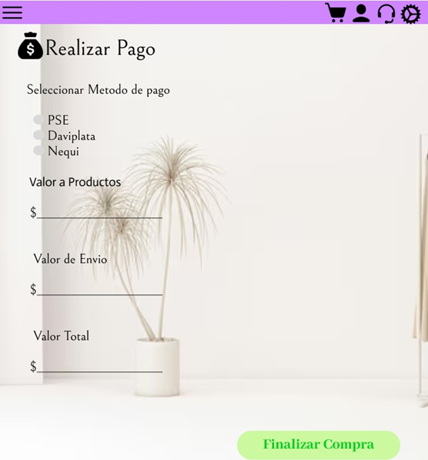 |  |  |  |  | selecciona el metodo de pago → Calcula el valor de los productos , calcula valor del envio, y arroja un valor total a cancelar, valida datos y efectua el proceso finalizando compra |  | Registrar pago, registrar el pedido en "mis pedidos" y calcular un tiempo aproximado de entrega

 | P60 Pago
 |  | onClick btnConfirma
 |  |  | leerFormularioPago() validarCamposPago() | "Compra realizada con éxito"
 | 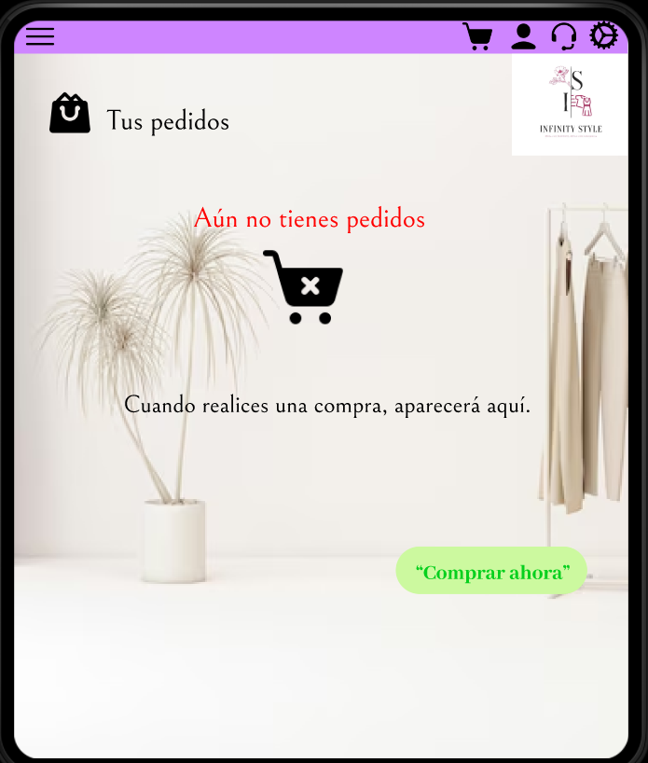 |  |  |  | registrarPedido() → Calcula el total, valida datos y genera el pedido | Pedido { idPedido, idUsuario, total, fecha, productos } | Insertar nuevo pedido en la base de datos. Registrar productos y usuario.

 | P60 Tus Pedidos

P22

P21

P30

P31

P32

P33

P34

P35

P40

P41

P42

P43

P44

P45

Clases
